RechercheVetu
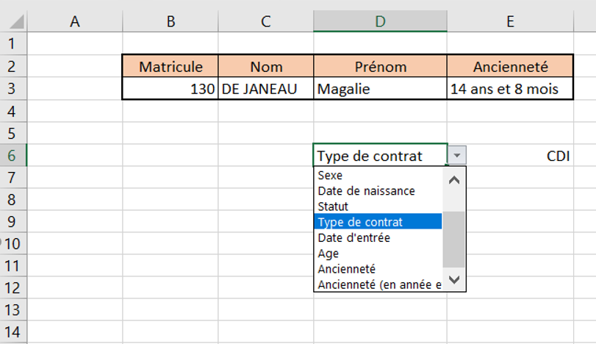
Matricule | Nom | Prénom | Ancienneté | https://www.youtube.com/watch?v=ztmJbUwrCVE
 |  |  |  | 1/ A l'aide de la commande "Validation des données" du menu "Outils de données" de l'onglet "Donnée", créer une liste déroulante des matricules en B3.

 |  |  |  | https://www.youtube.com/watch?v=O303i_k_7f8
 |  |  |  | 2/ A l'aide de la fonction RECHERCHEV(), insérer le nom du salarié dont le matricule figure en B3.
 |  |  |  | 3/ Dans la fonction RECHERCHEV() ainsi construite, figer les cellules et plages de cellules afin de dupliquer cette formule en D3 et E3.
 |  |  |  | 4/ Dupliquer cette formule pour afficher le prénom du salarié (en D3) et son ancienneté (en E3) puis modifier la formule de ces cellules.

 |  |  |  | 5/ En D6, placer une liste déroulante des en-têtes de colonnes du tableau de la feuille "Sujetetu".
 |  |  |  | 6/ En E6, insérer une formule permettant l'affichage de l'information demandée en D6 en fonction du n° matricule sélectionné en B3:

Indicateursetu
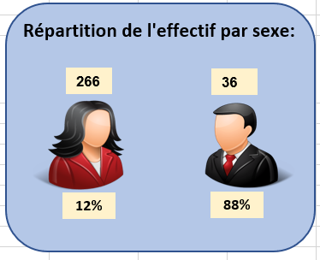
Constuire les 3 Widgets ci-dessous :
 | Le widget,ci-contre, affiche automatiquement les modifications faites dans le 3ème tableau de la feuille "Résultatetu":
 |  | La valeur "266" est obtenu en insérant une "Forme" "Rectangle", activer la saisie "texte" puis, dans la barre de formule, saisir=Résultatsetu!C77.

 |  | 1/ Insérer la forme pour créer le cadre.
 |  | 2/ Insérer autant de rectangles que d'informations à afficher (5).
 |  | 3/ Mettre en forme et insérer les formules.

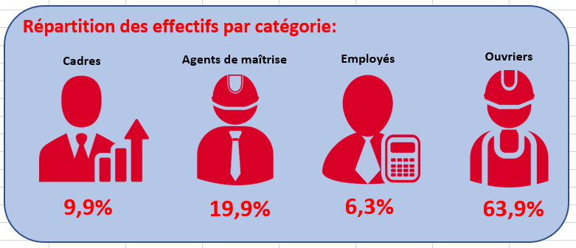
 |  | 1/ Insérer la forme pour créer le cadre.
 |  | 2/ Insérer autant de rectangles que d'informations à afficher (9).
 |  | 3/ Mettre en forme et insérer les formules.

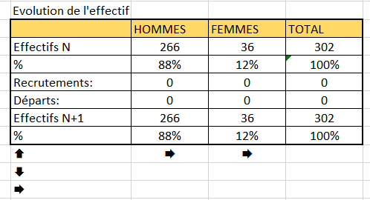
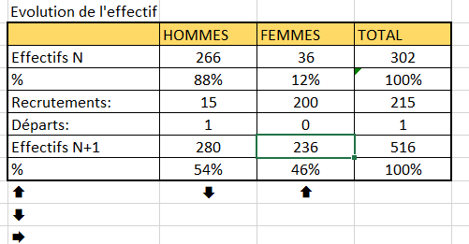

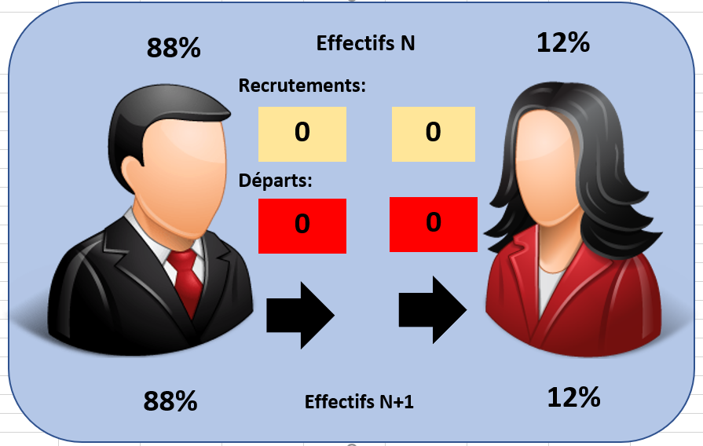
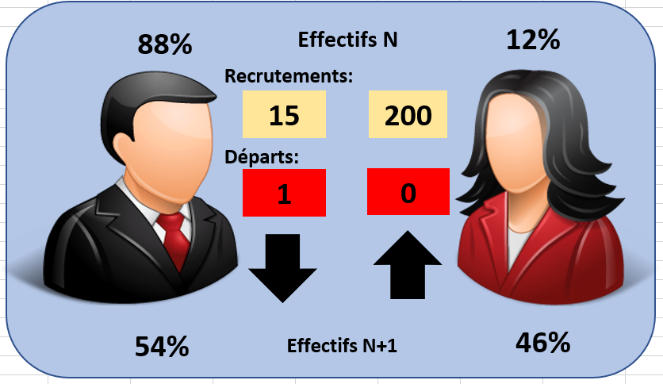
 |  |  | 1/ Observer attentivement les quatre images ci-contre.
 |  |  | 2/ Constuire le Widget ci-contre, les informations sont celles du dernier tableau de la feuille "Résultatsetu".

Images








&
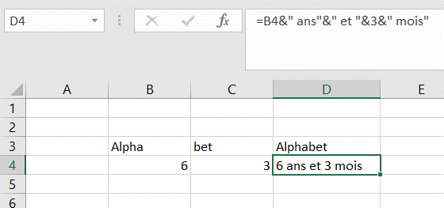
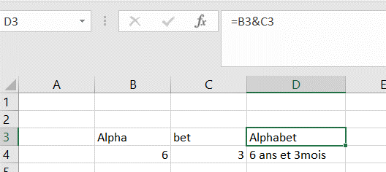
Alpha | bet | Alphabet
6 | 3 | 6 ans et 3 mois

ENT&MOD
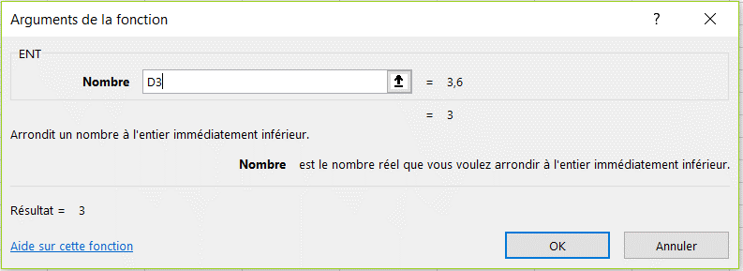
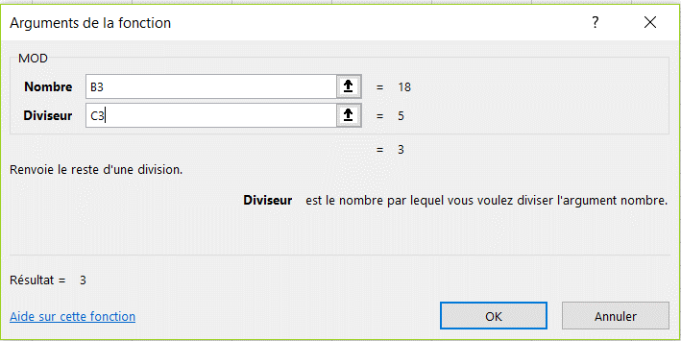
18 | 5 | 3.6
 |  | 3
 |  | 3
 |  | 3

